Master Item
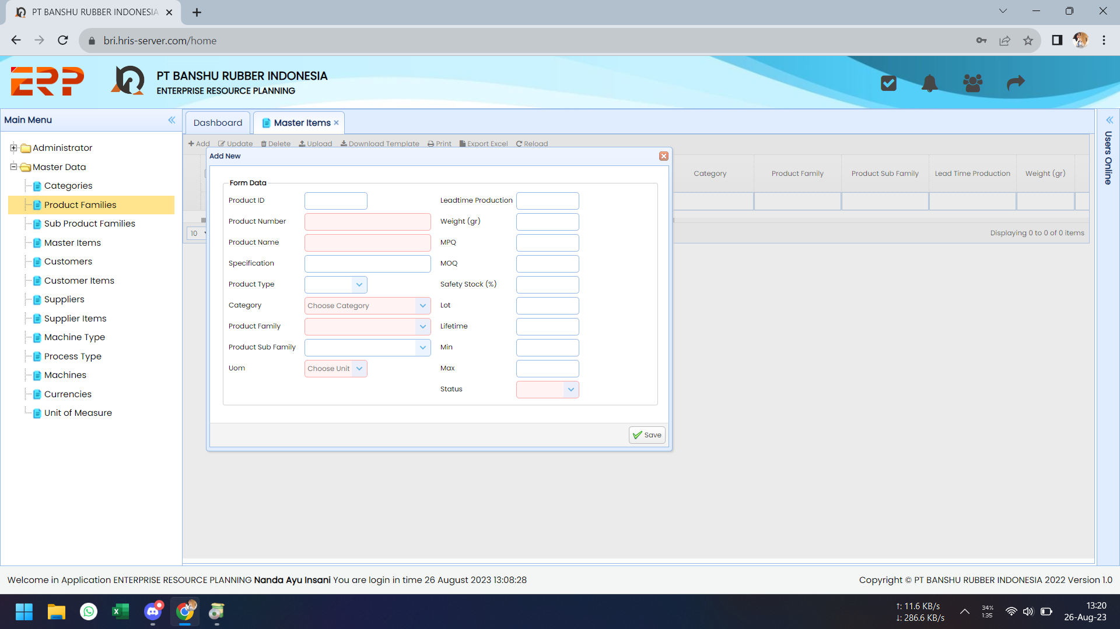
Testing Date | No | Problem | Capture | Status
2023-08-26 | 1 | Change "Product Sub Family" --> "Sub Product Family" |  | OK, 26/08

SUB PRODUCT FAMILY

SUB PRODUCT FAMILY

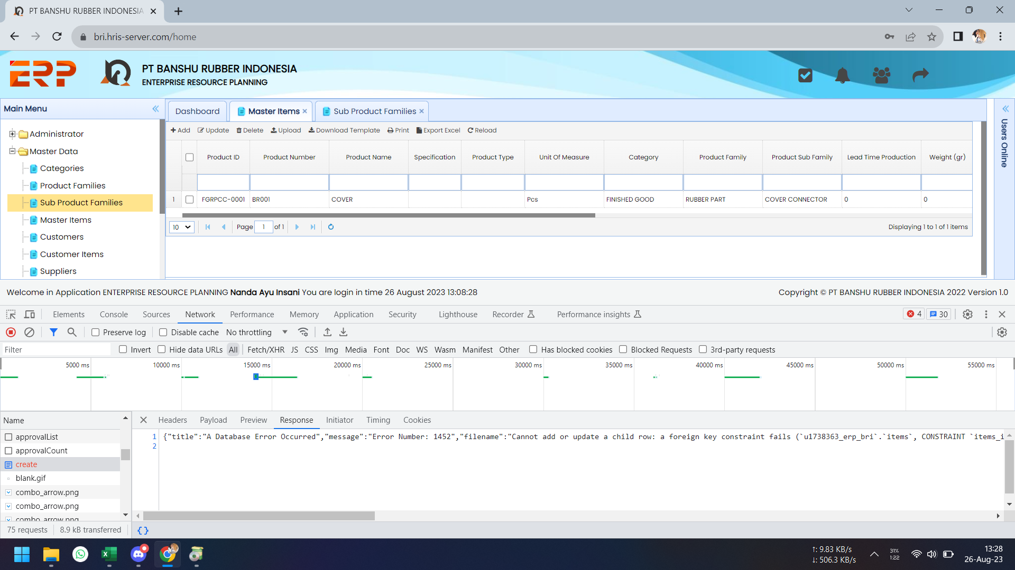
 | 2 | Saat add langsung di ERP data item yg tidak diisi sub prodfam-nya, tidak bisa disave. Error di line 1452. |  | OK, 26/08

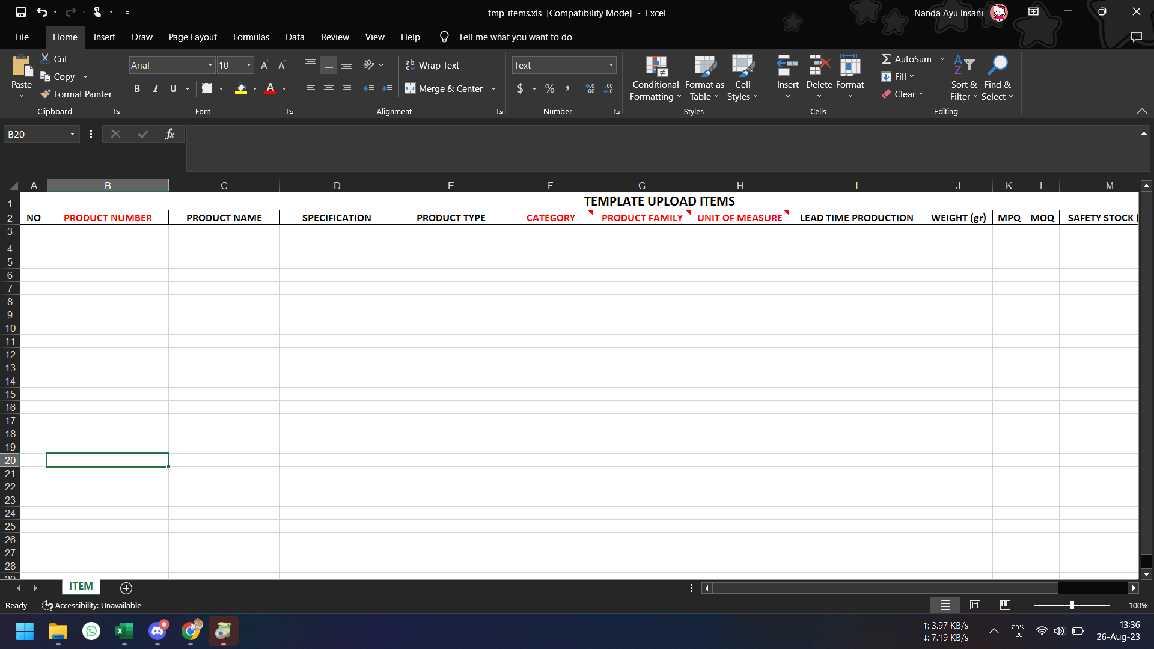
 | 3 | Pada template upload belum ditambahkan field "Sub Product Family"-nya. |  | OK, 26/08

Pada template upload belum ditambahkan field "Sub Product Family"-nya.

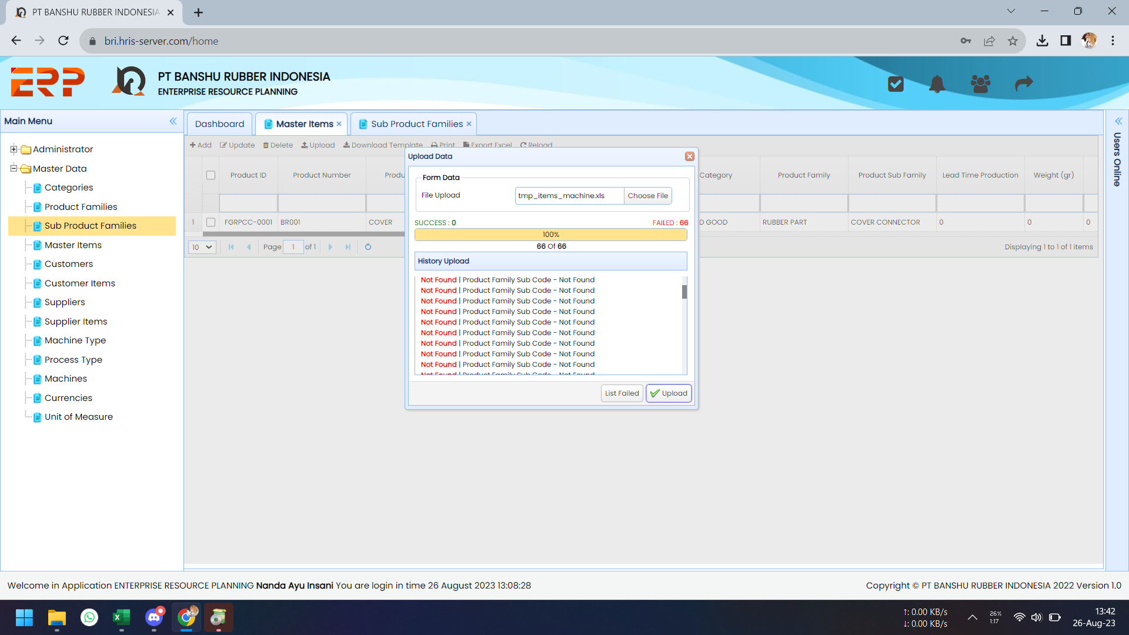
 | 4 | Saat dicoba upload dengan item-item yg tidak memiliki sub prodfam, gagal. Tapi di template belum ditambahkan kolom sub prodfam-nya. |  | OK, 26/08

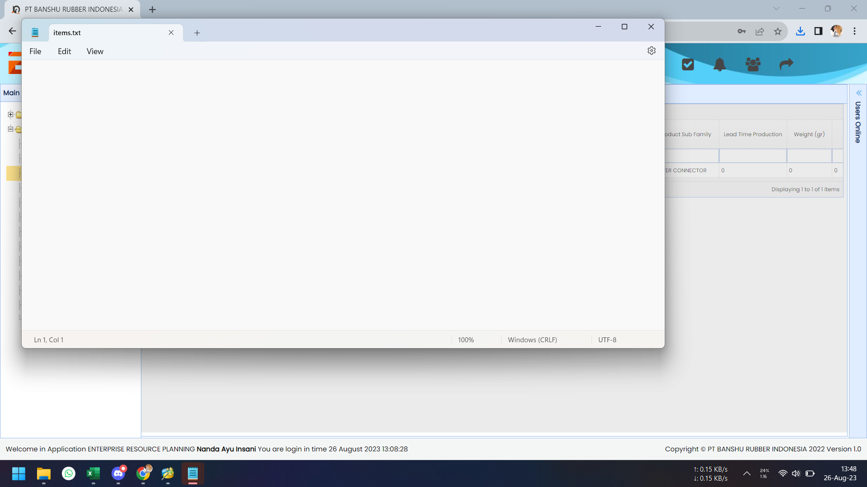
 | 5 | List Failed yang didownload datanya kosong. |  | ON PROG

 | 6 | Belum ada pengecekan kesesuaian code prodfam saat upload data. Jadi saat ada data yg sub prodfamnya belum terdaftar atau penulisannya salah, data item tetap berhasil diupload meskipun nilai sub prodfamnya menjadi kosong. Perlu ada pengecekan.

Tidak ada data subprodfam = RND
 |  | Sample Case :
 |  | M/C 6B pada template memiliki Sub Prodfam = RND Sedangkan pada master Sub Prodfam belum diinput (tidak ada) data sub prodfam = RND Tetapi hasil upload di master itemnya, berhasil, dengan tidak memiliki sub prodfam (nilai subprodfamnya kosong).

kosong

Master Supplier
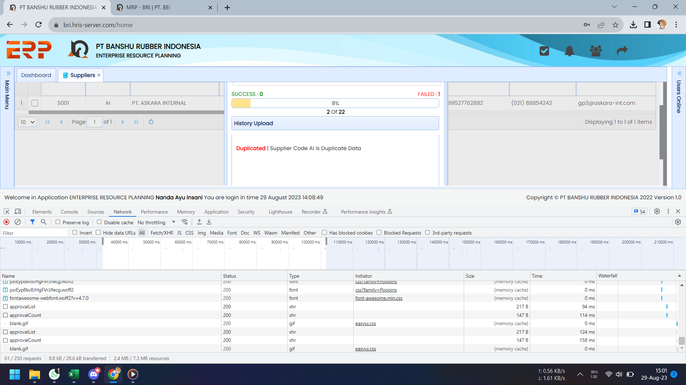
Testing Date | No | Problem | Capture | Status
2023-08-29 | 1 | Progress upload stuck. |  | OK, 30/08

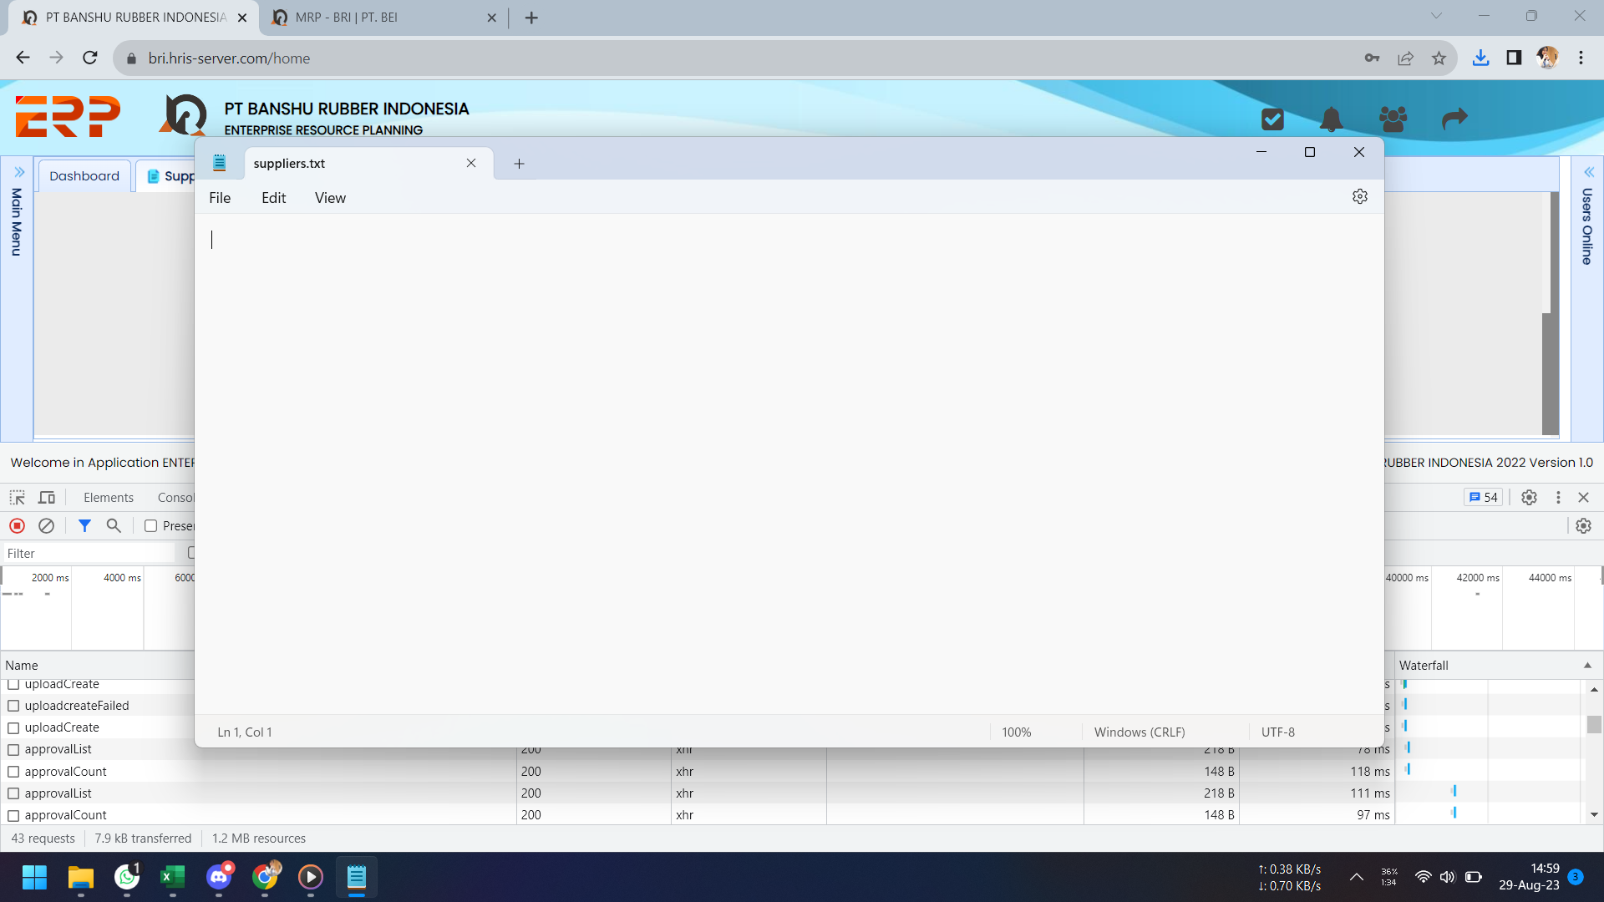
 | 2 | List Failed kosong. |  | OK, 30/08

Master Machine
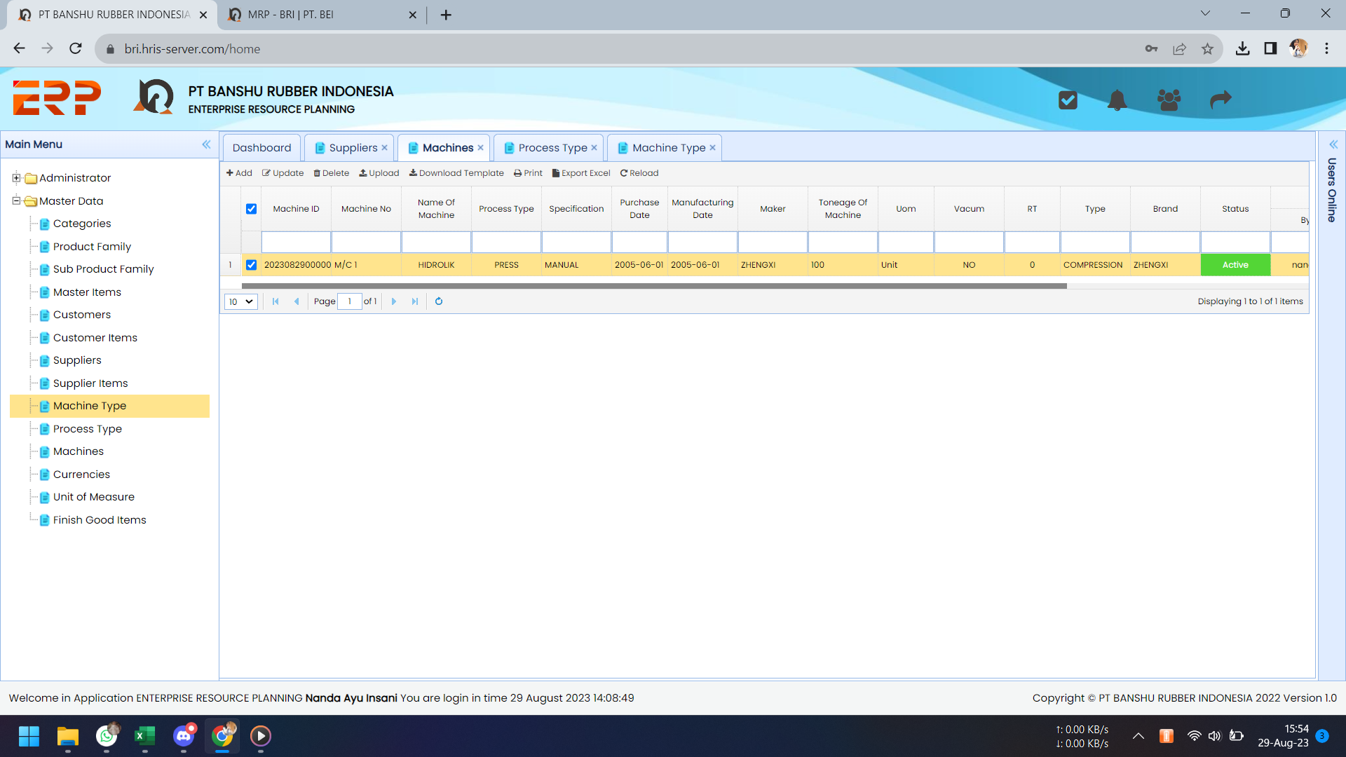
Testing Date | No | Problem | Capture | Status
2023-08-29 | 1a | Machine ID tidak sesuai dengan formula kodefikasinya. |  | 1a OK, 30/08
 | 1b | Purchase Date dan Manufacturing Date formatnya ingin : mm-yy |  | 1b on progress.

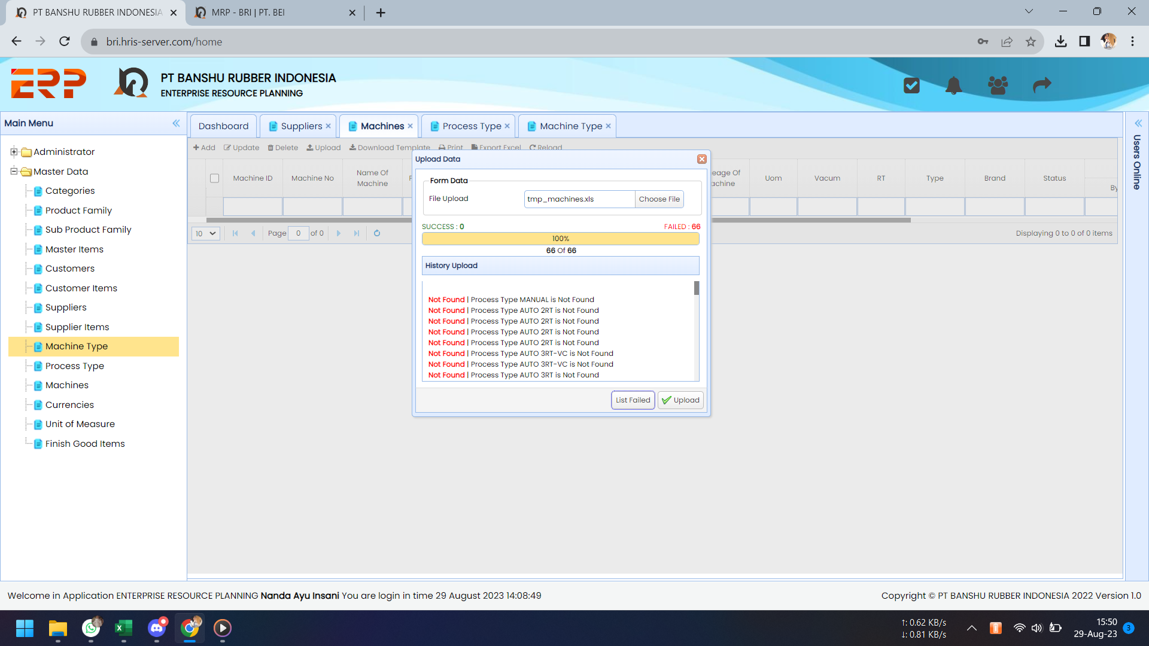
 | 2 | Upload data error. |  | OK, 30/08.
 |  | Sepertinya salah baca isi field Process Type pada template.

 |  | note : template via discord

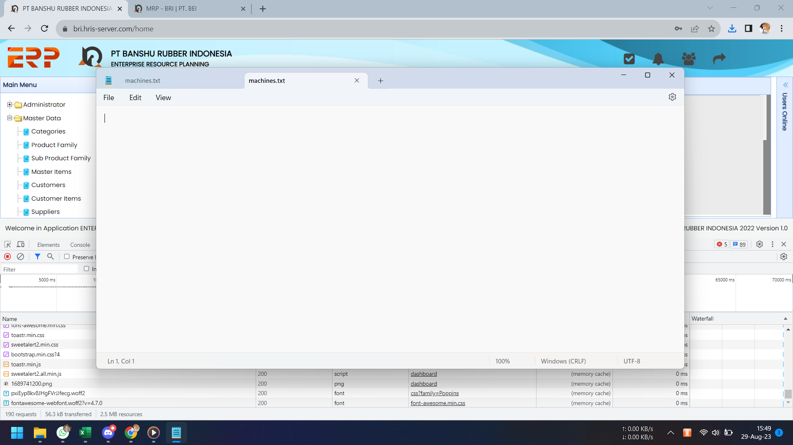
 | 3 | List data failed kosong. |  | OK, 30/08.

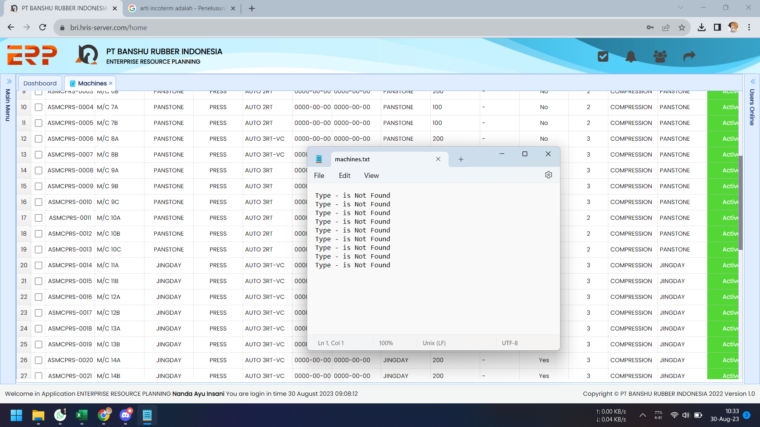
2023-08-30 | 1 | Minta improve, pada list data failed diberi informasi lebih detail. Misal dimunculkan juga Machine No nya, yg mana nih yg TYPE-nya not found. |  | OK, 30/08.

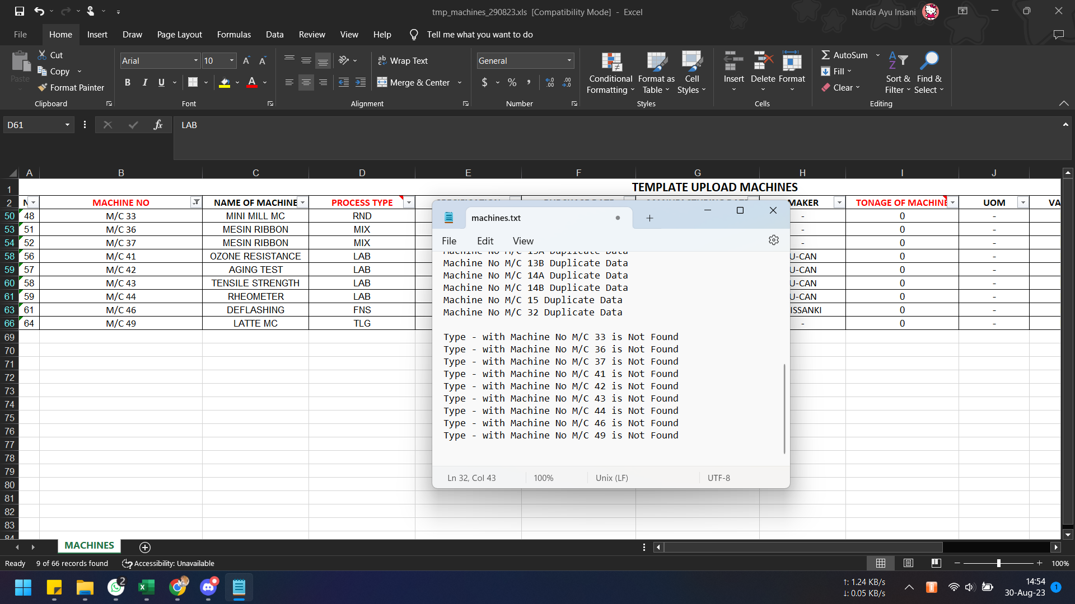
Di Saya Bisa Upload Bu
 | 2 | Pada saat upload data, ada notif Type Not Found, tetapi aktualnya type yg diinputkan sudah terdaftar di master process type. |  | OK, 04/09
 |  |  |  | Ternyata yg not found = type machine
 |  |  |  | Utk mesin yg tidak memiliki tipe khusus, dibuatkan kategori No Type

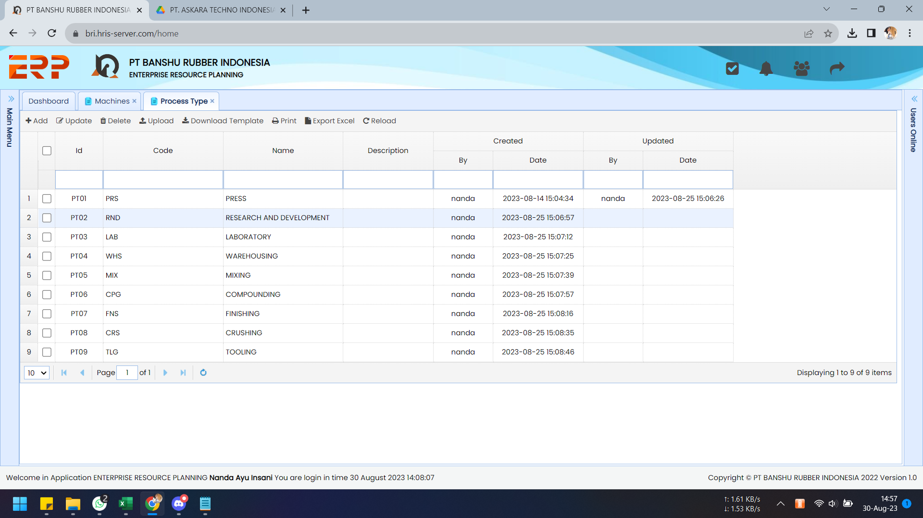
ini sudah ada yaaa

Master Finish Good
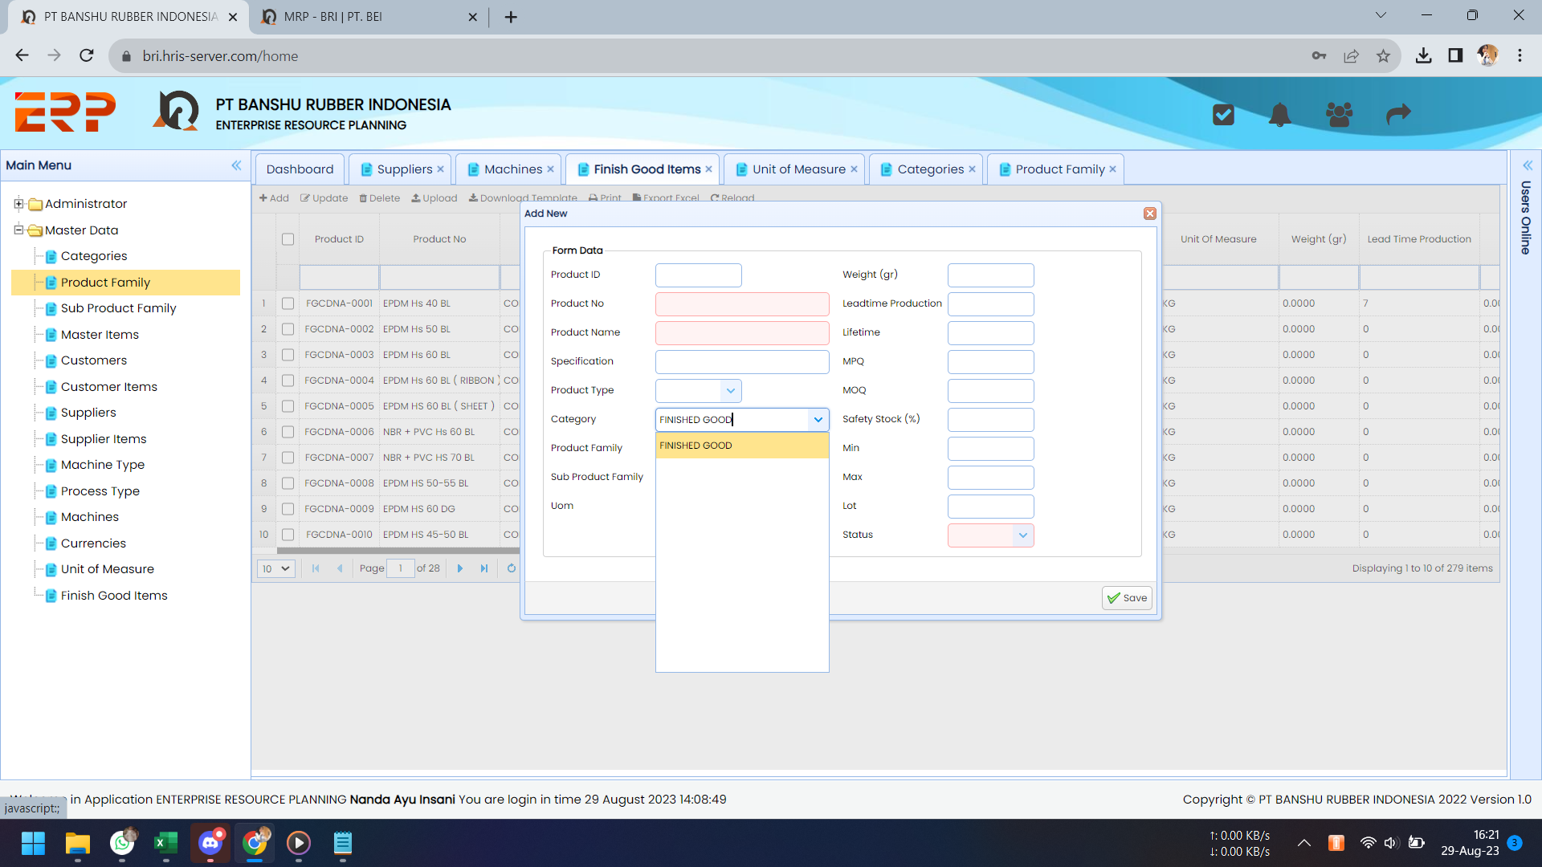
Testing Date | No | Problem | Capture | Status
2023-08-29 | 1 | Untuk input "Category" tidak perlu menggunakan combo box. Buat automatic "Finished Good" saja. |  | OK, 30-08

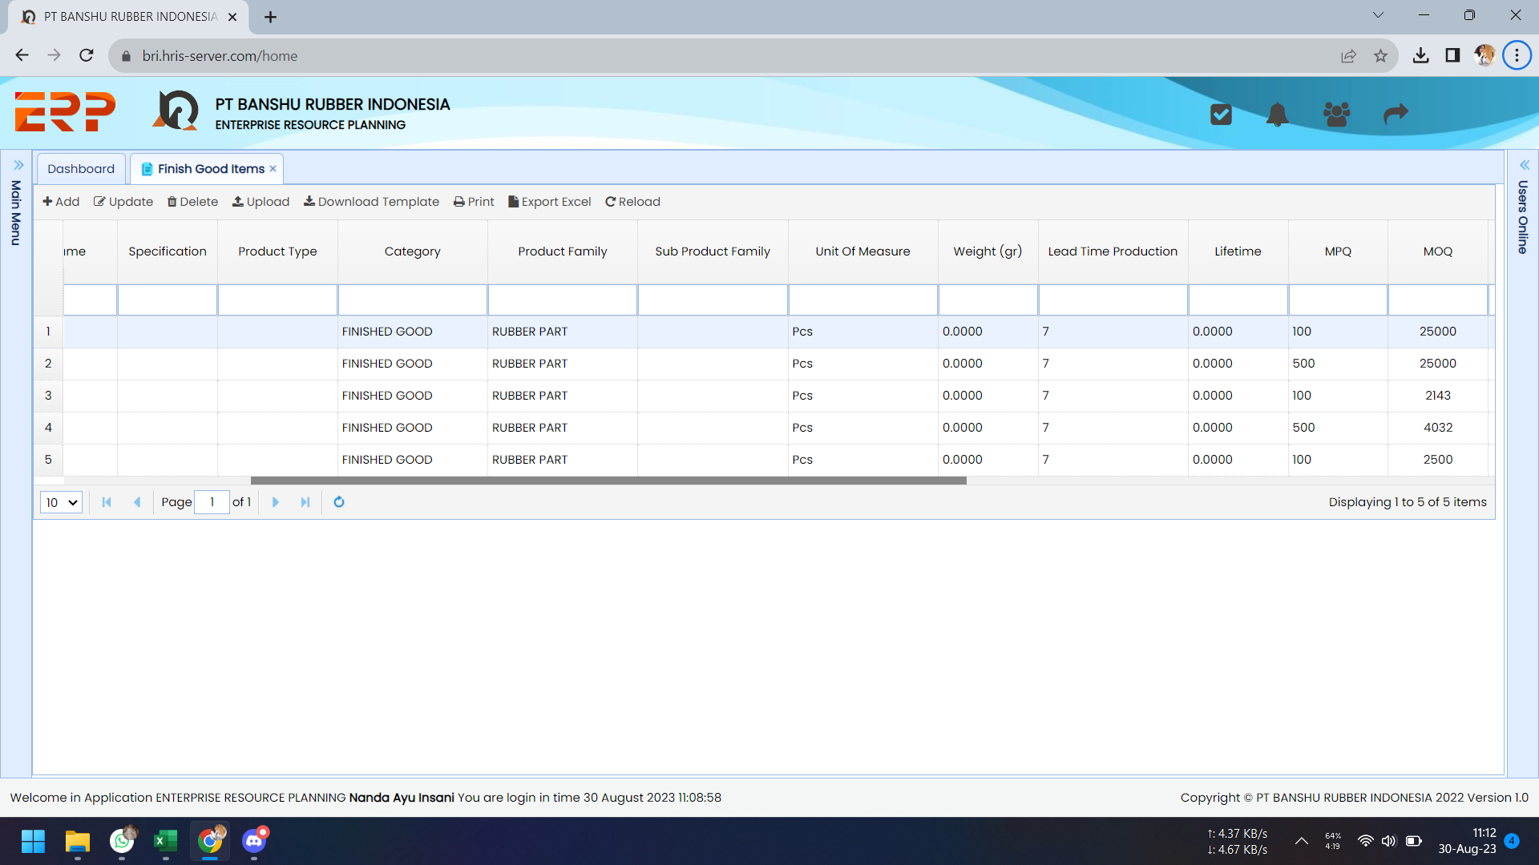
2023-08-30 | 1 | Hasil upload data sukses, tapi nilai Weight berubah jadi nol padahal di template ada nilainya. |  | OK, 04/09
 |  |  |  | Number Format pada template excel harus TEXT.
Bisa Upload Bu , format excel nya rubah jadi TEXT

WEIGHT = 0
padahal di template ada nilainya

WEIGHT di template ada nilainya

 | 2a | Tambahkan keterangan "(day)" pada Lead Time dan Life Time |  | 2a OK, 30/08
 | 2b | Tipe data utk field Life Time dibuat sama seperti Lead Time saja, tidak perlu ada nilai desimal. |  | 2b OK, 30/08

Master Raw Material
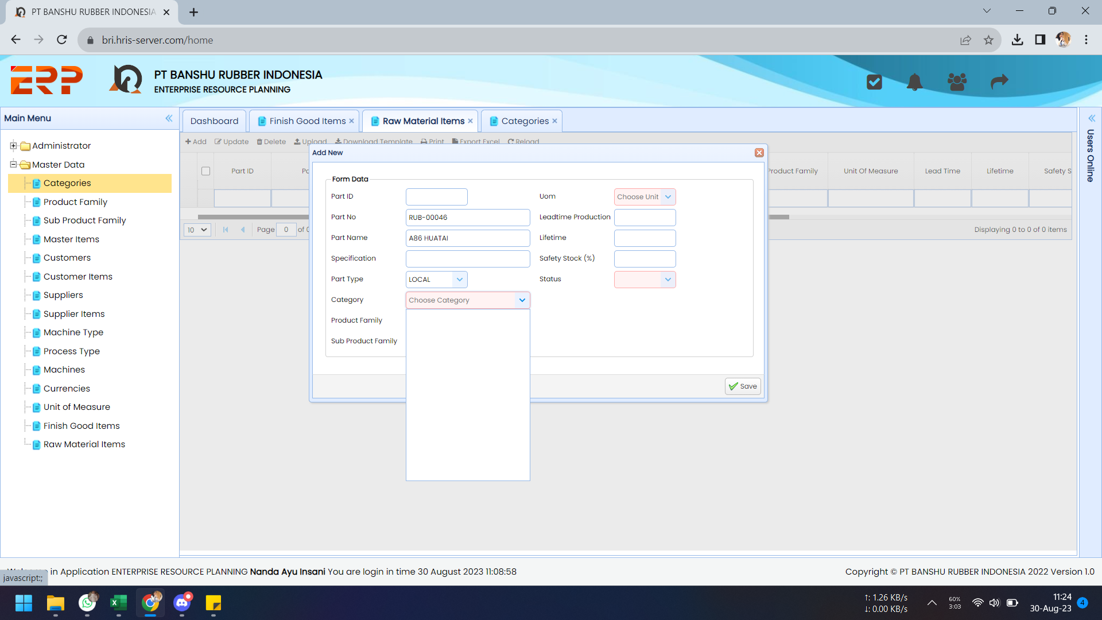
Testing Date | No | Problem | Capture | Status
2023-08-30 | 1 | Combo box category dan product family belum menampilkan opsi-opsinya. |  | OK, 30/08

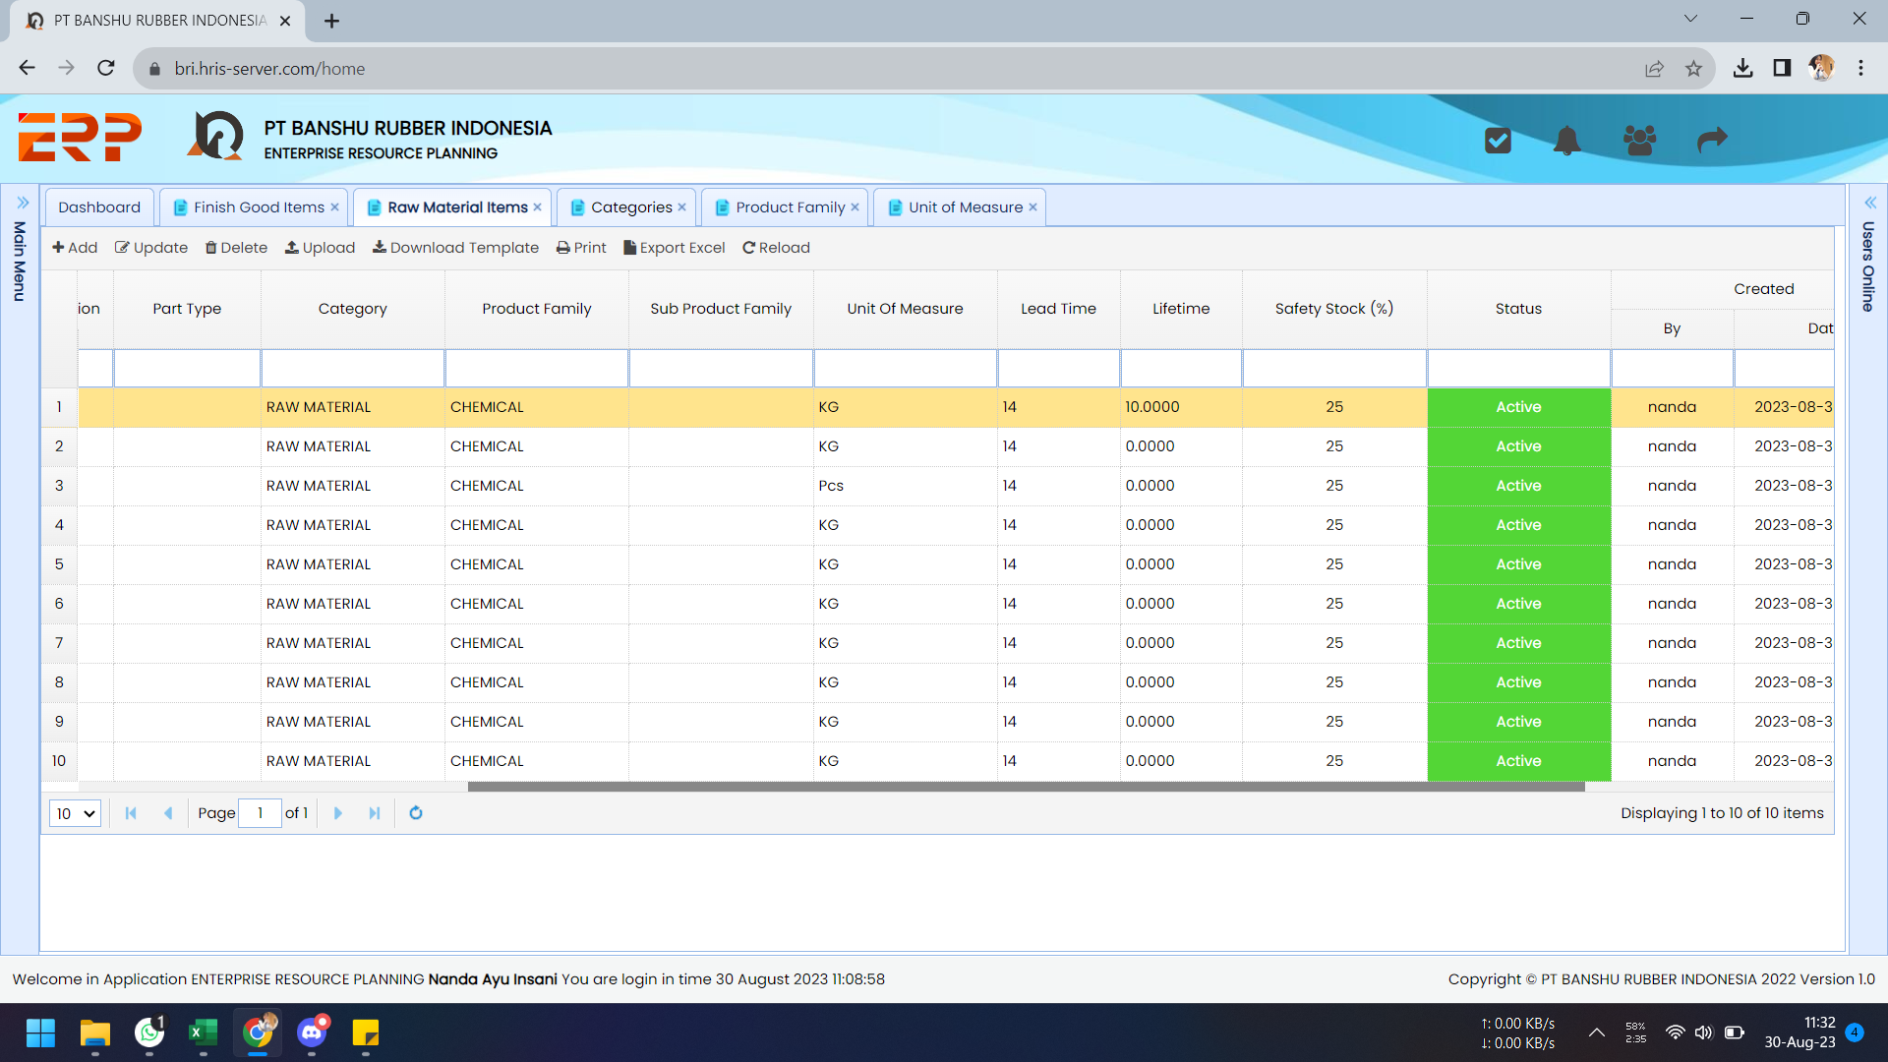
 | 2 | Tipe data utk field Life Time dibuat sama seperti Lead Time saja, tidak perlu ada nilai desimal. |  | OK, 30/08
 |  | Tolong disamakan juga pada modul FG.

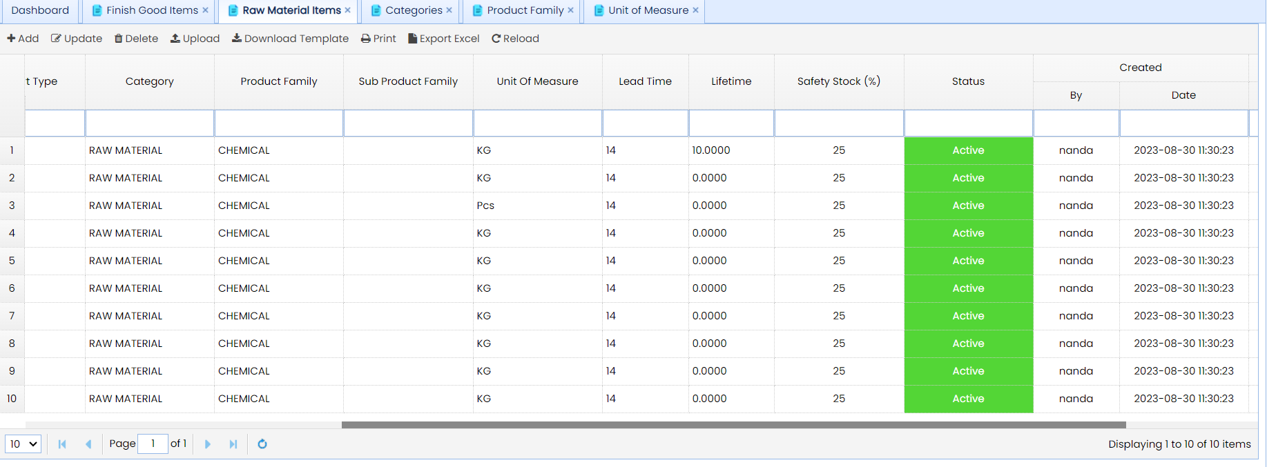
 | 3 | Tambahkan keterangan "(day)" pada Lead Time dan Life Time (sama seperti pada modul FG) |  | OK, 30/08

Master Mold
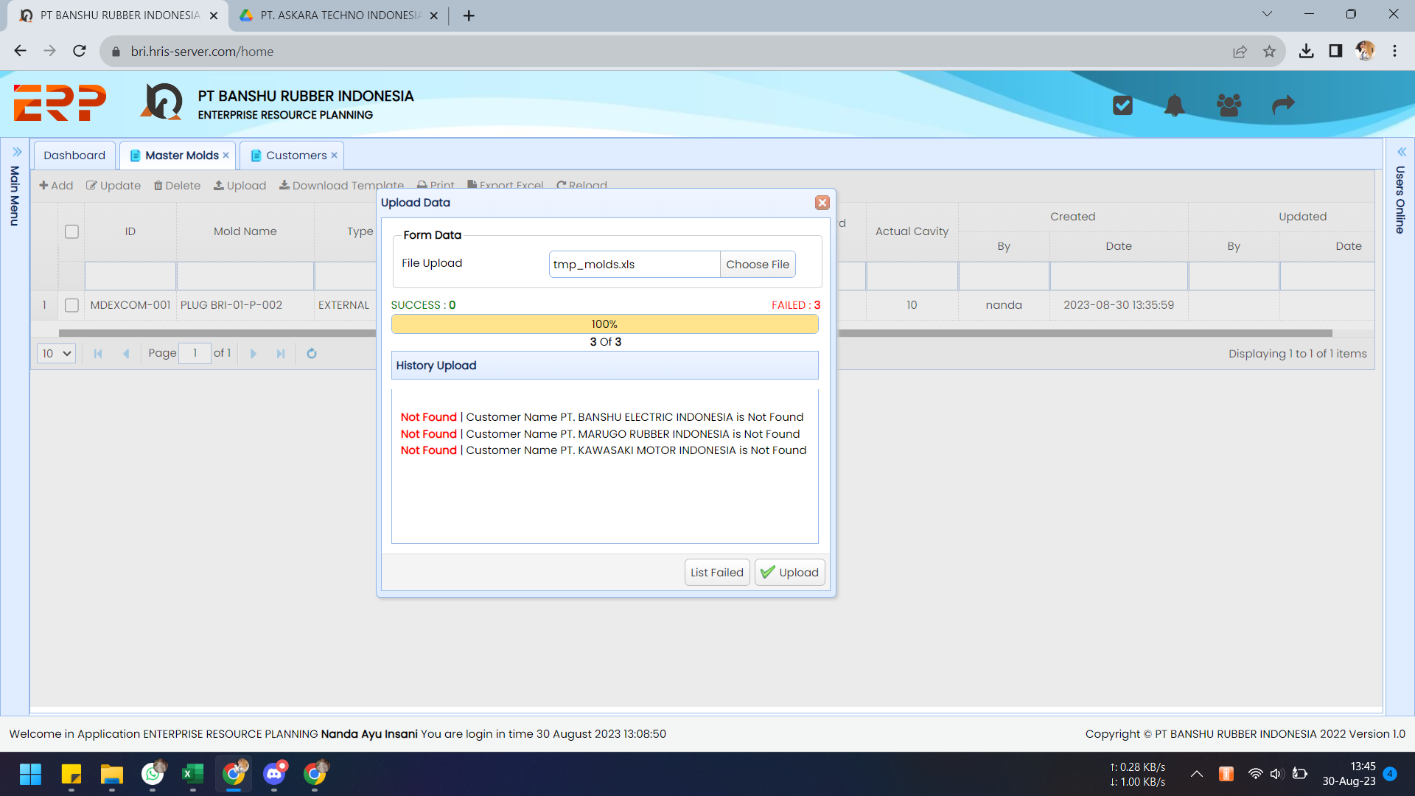
Sudah Bisa Ya Bu
Testing Date | No | Problem | Capture | Status
2023-08-30 | 1 | Customer Name tidak ditemukan sehingga data gagal diupload. Padahal hanya 1 customer yg memang namanya berbeda dgn yg didaftarkan pada master customer, yaitu PT. Marugo Rubber Indonesia (di mst cust = PT. Marugo Indonesia) ini sengaja utk aku test validasi.

 |  | Problemnya adalah software req menggunakan CUST ID.
 |  | Minta tolong diubah jadi menggunakan Cust Code saja.

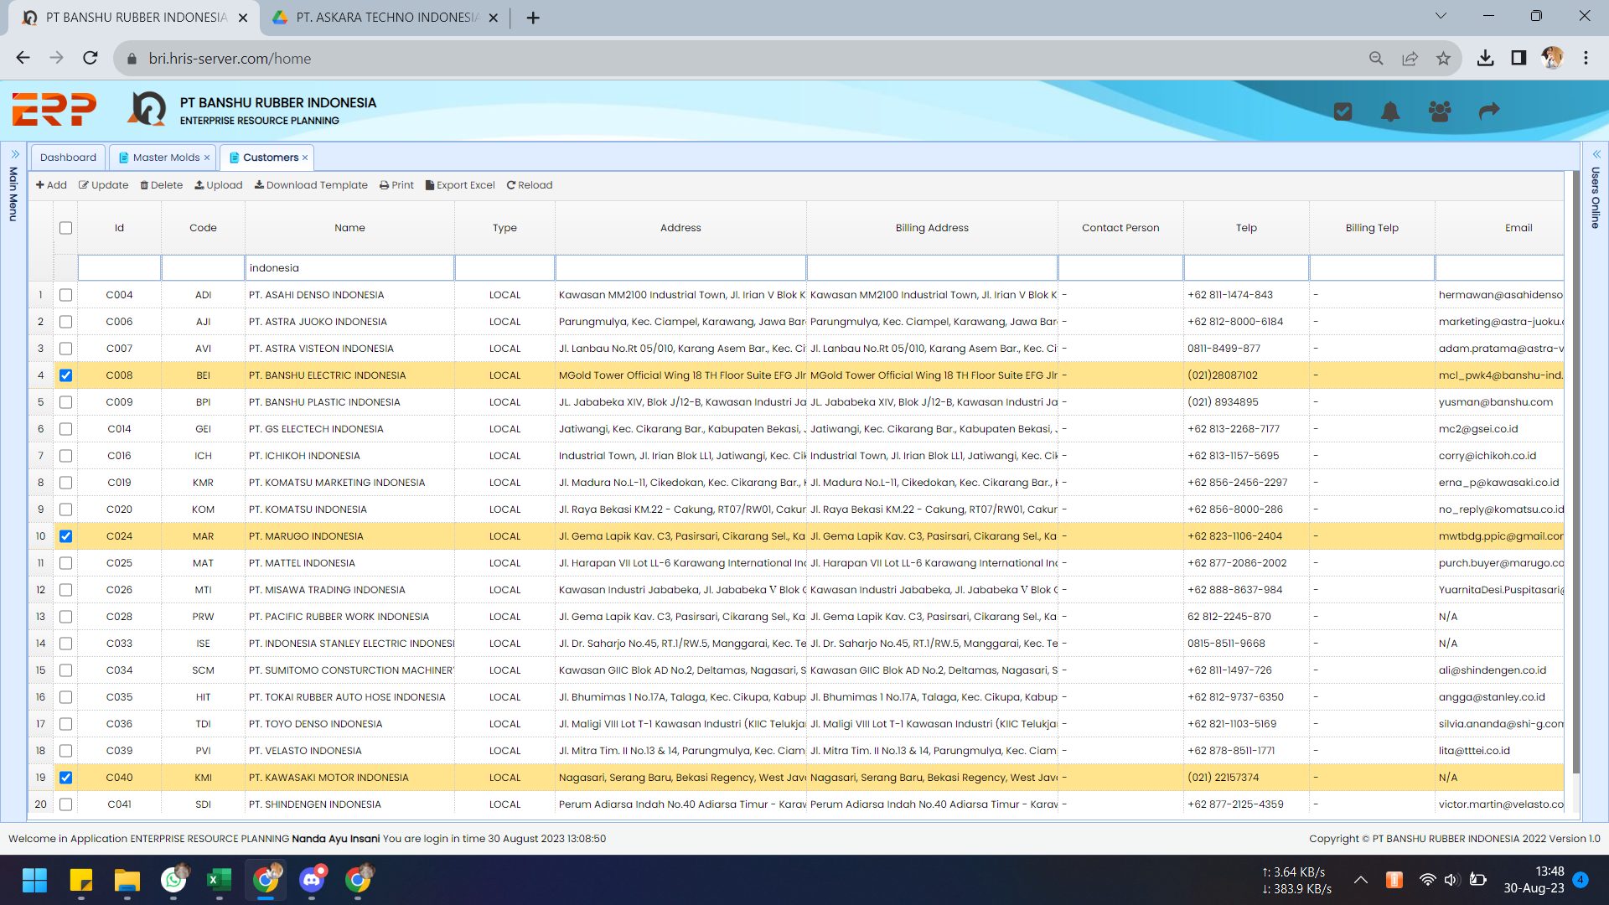
 |  | Nah ini di master customernya ya, cust name sudah ada.

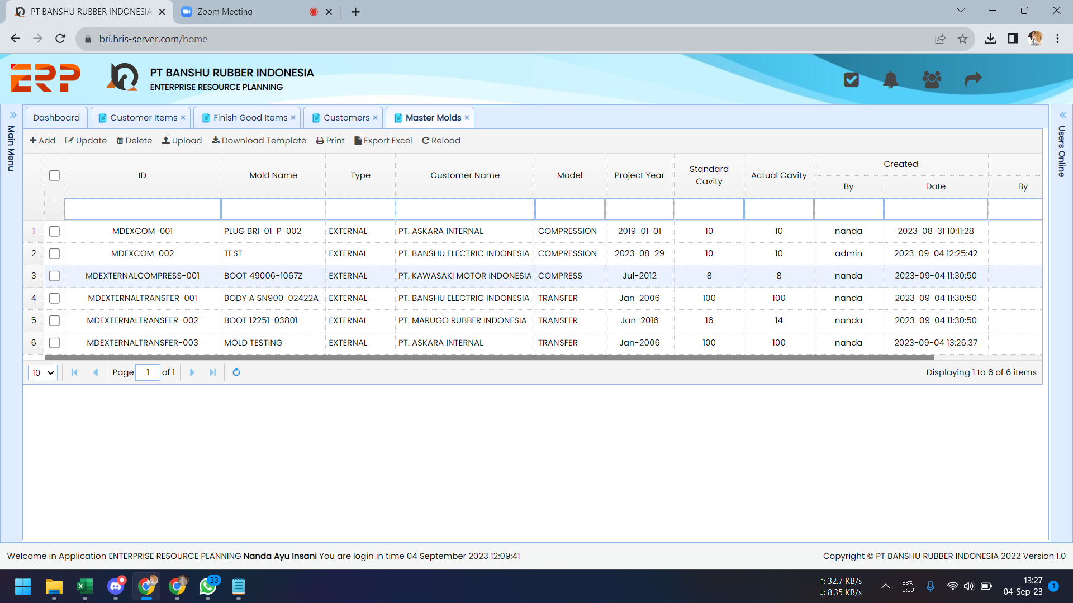
 |  | ID nya tidak sesuai format kodefikasi.
 |  |  |  | OK, 04/09

Master Setting Mold
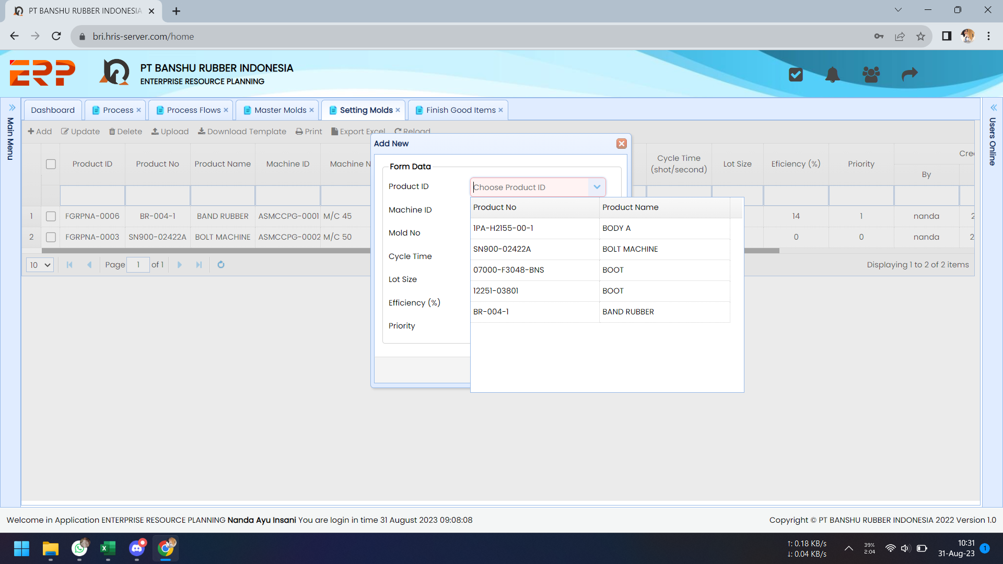
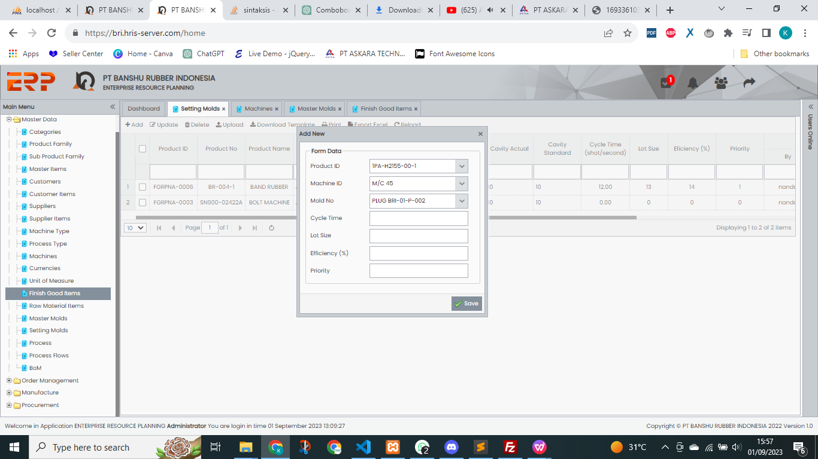
Testing Date | No | Problem | Capture | Status
2023-08-31 | 1 | Fitur search product id, aktualnya bisa digunakan dengan menginput product name. Seharusnya dengan menginput Product ID atau Product No. |  | OK, 04/09

Master Customer
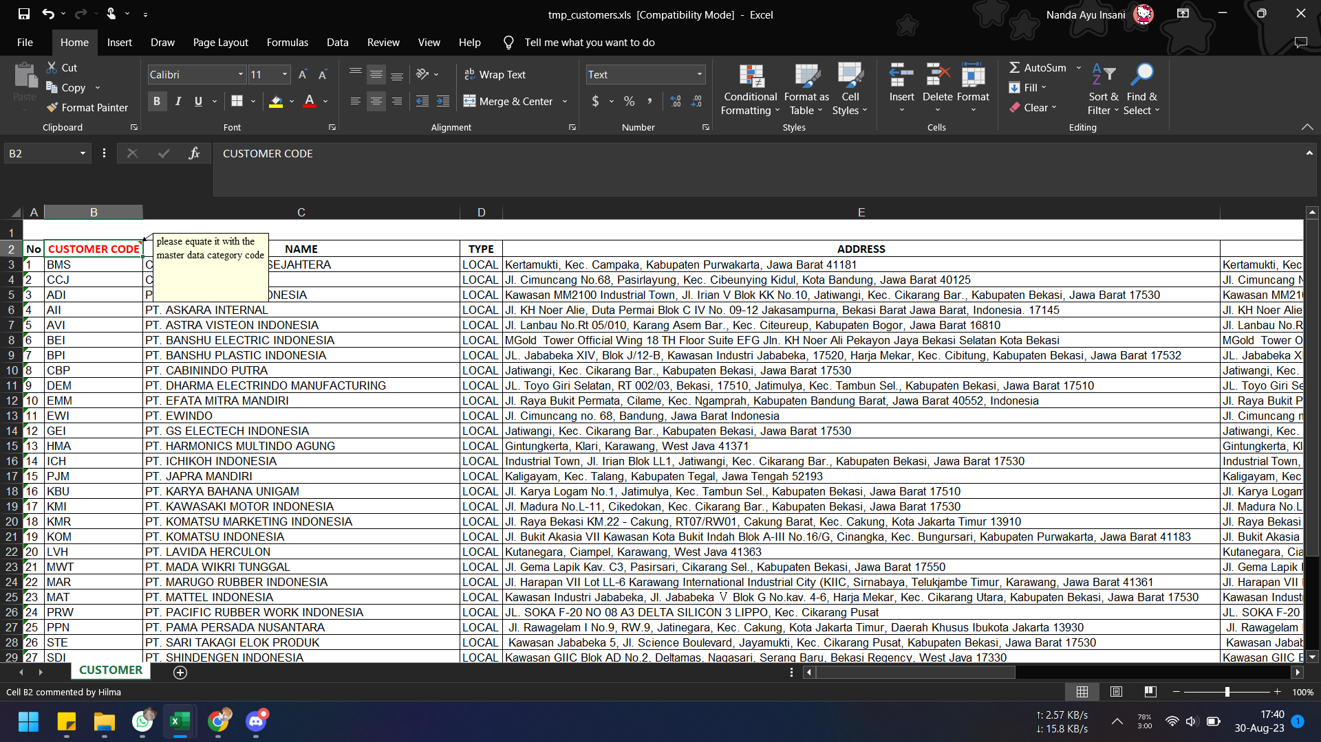
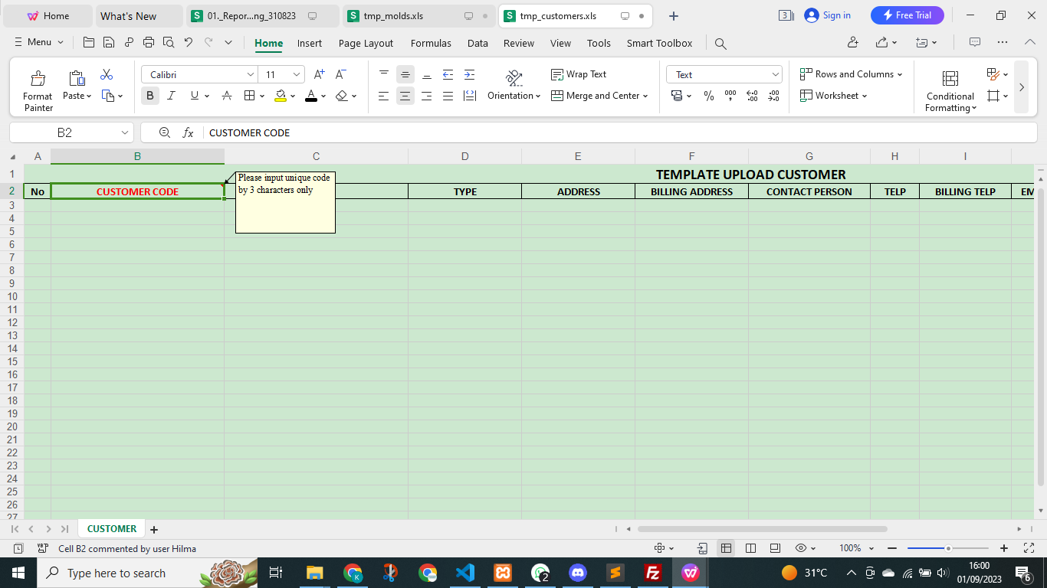
Testing Date | No | Problem | Capture | Status
2023-08-30 | 1 | Sesuaikan note pada template. |  | OK, 04/09
 |  | "Please input unique code by 3 characters only"

Flow Process
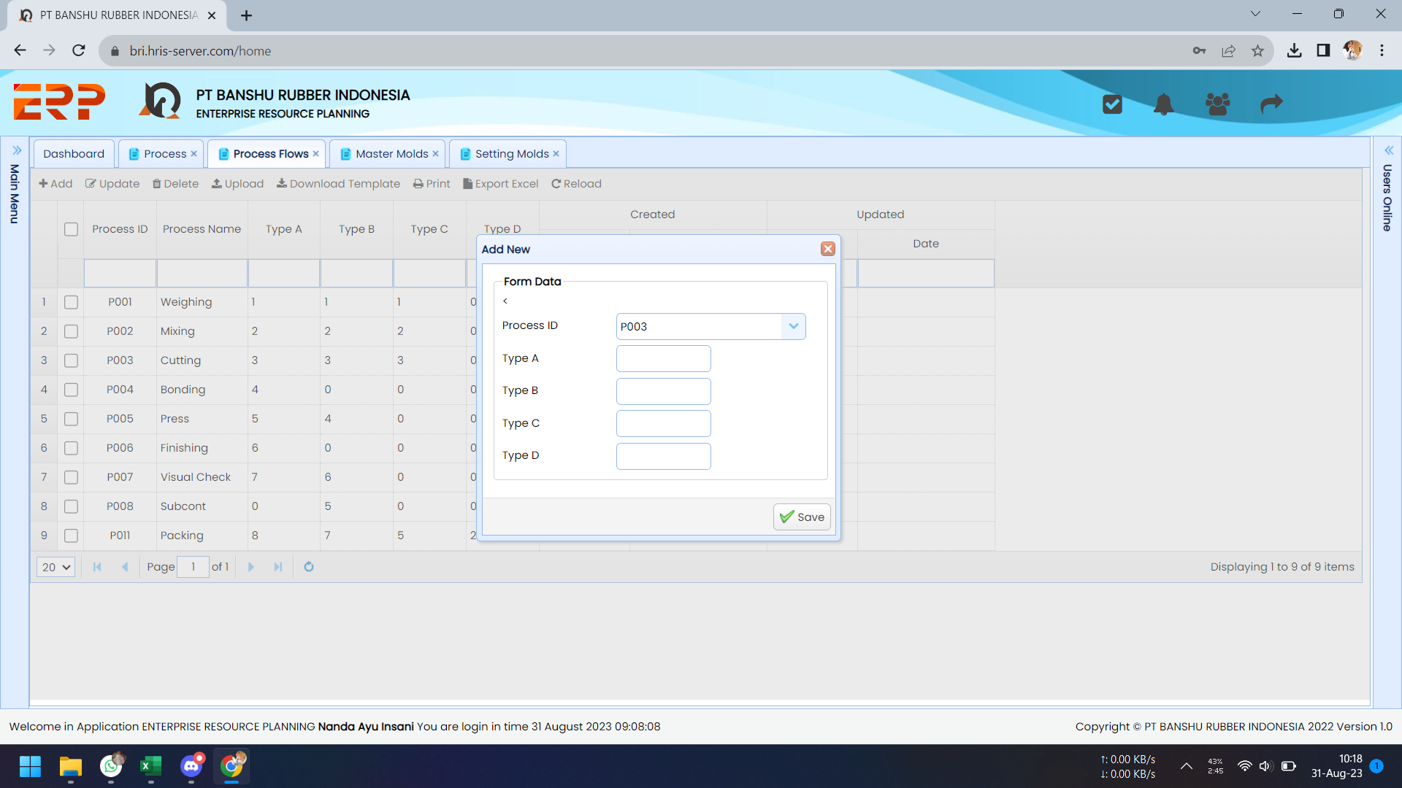
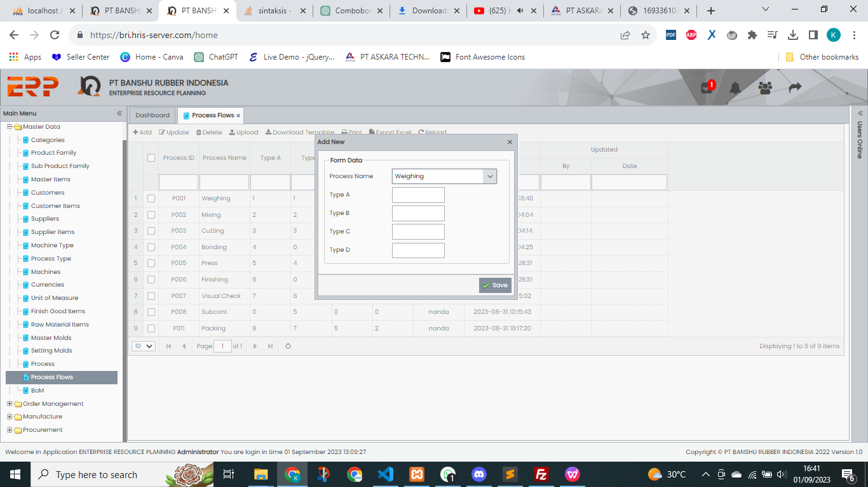
Testing Date | No | Problem | Capture | Status
2023-08-31 | 1 | Improve, munculkan "process name" setelah process id dipilih. |  | OK, 04/09
 |  | Ada tanda "<" itu apa fungsinya ya?

Process Name
auto fill

 | 2 | Question, kalau mau tambah TYPE gimana caranya? Kan sekarang baru ada sampai Type D, jika dikemudian hari akan ditambah gimana caranya? |  | :)
Belum bisa menambah otomatis Bu soalnya itu field , paling di tentuin aja type nya isampai berapa

Customer Items
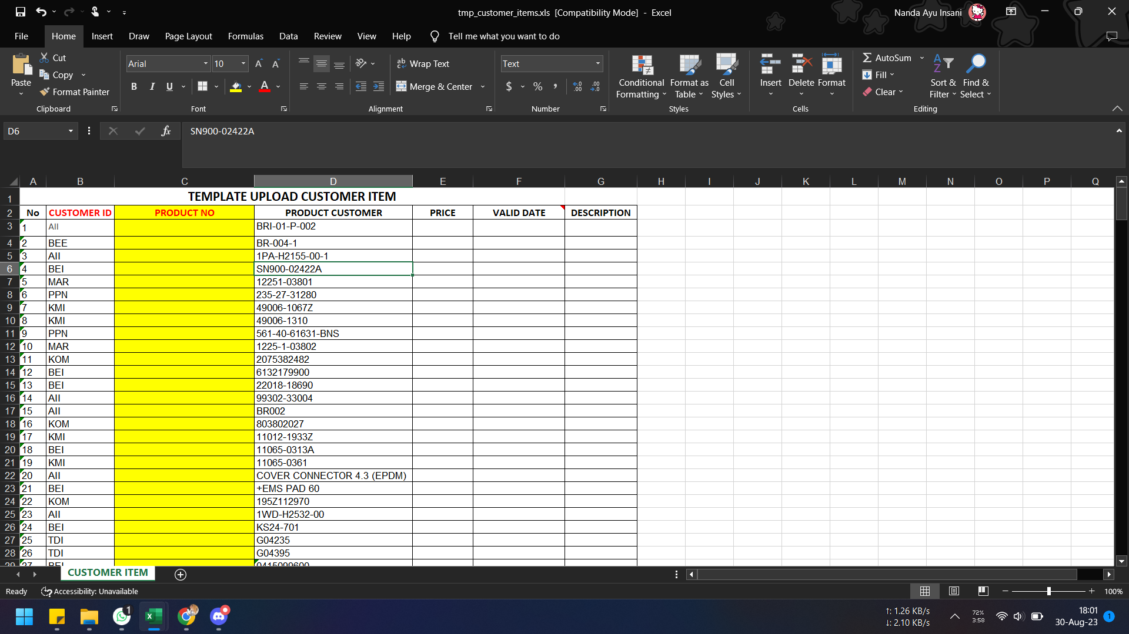
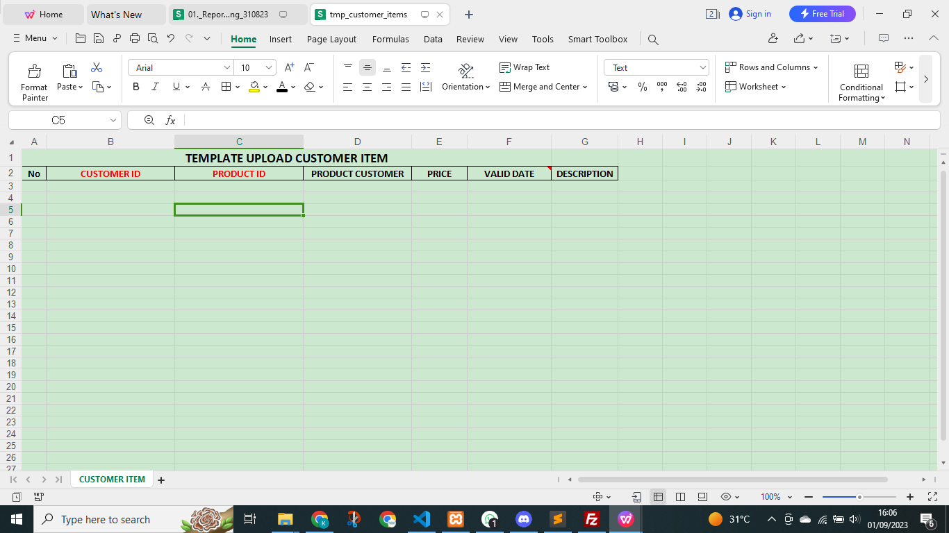
Testing Date | No | Problem | Capture | Status
2023-08-30 | 1 | "PRODUCT NO" ganti menjadi "PRODUCT ID" |  | OK, 04/09
 |  | Karena isi datanya pun mengacu pada product id di master finished good.

Attachment
Description
2023-11-28 | 1 | Pada opsi add dan update data, tambahkan fasilitas upload attachment berupa file pdf atau image sebagai evidence perubahan harga.
 |  | (per produk)
 |  | Setiap ada perubahan harga harus request approval.

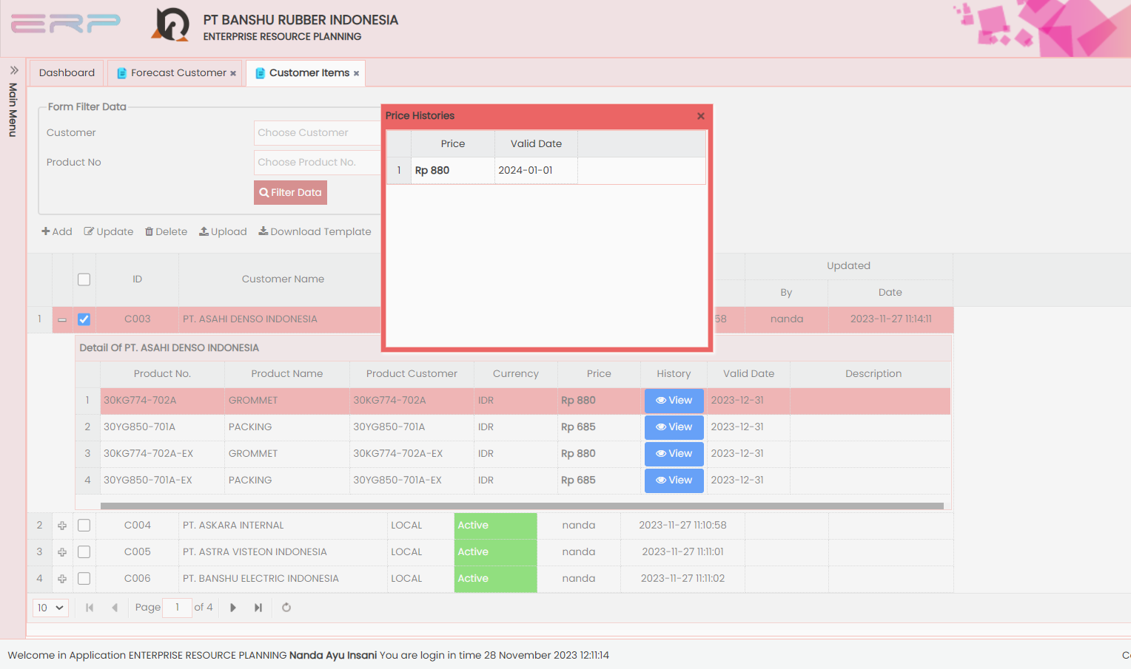
 | 2 | a) Pada tampilan "Price Histories" tambahkan detail terlampir pada gambar.
 |  | b) Muncul notifikasi jika sudah mendekati waktu expiry valid date harga (h-7)

2023-12-02 | 1 | Ketika input produk no-nya sama, bukan add tetapi update.
 | 2 | Tambahkan fitur update attachment (lanjut ada approvalnya)

Sales Order
Testing Date | No | Problem | Capture | Status
15-Nov-23 | 1 | Tambahkan fasilitas upload di sini. Hilangkan module "Upload SO" yang di generate MPS. |  | ok
 | 2 | Ubah warna button "Calculate" dan beri icon. |  | ok

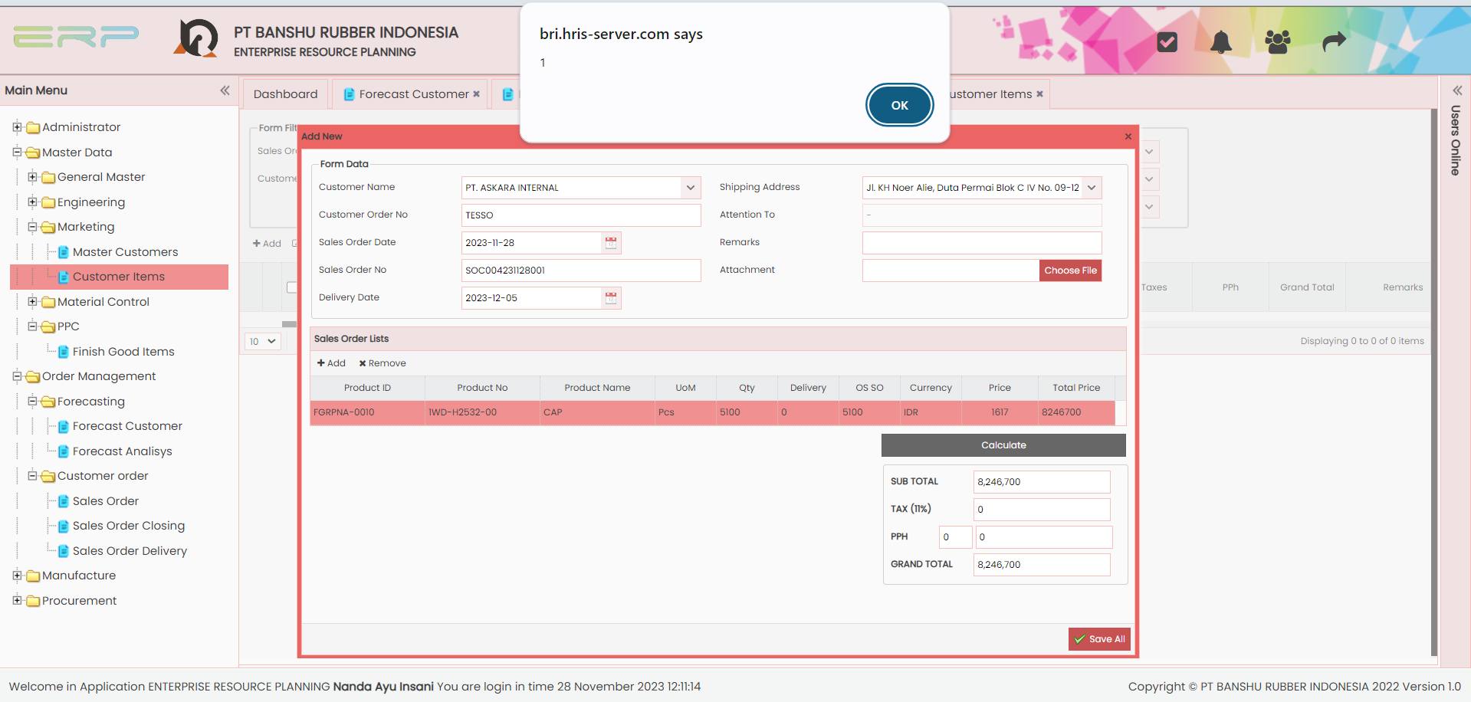
28-Nov-23 | 1 | Setelah klik button "Calculate" muncul pop up seperti itu, apakah artinya? - minta dihilangkan saja |  | ok

 |  | note :
 |  | template upload SO; satu excel = satu SO No

 |  | satu SO No (internal) bisa berisi beberapa Customer Order NO

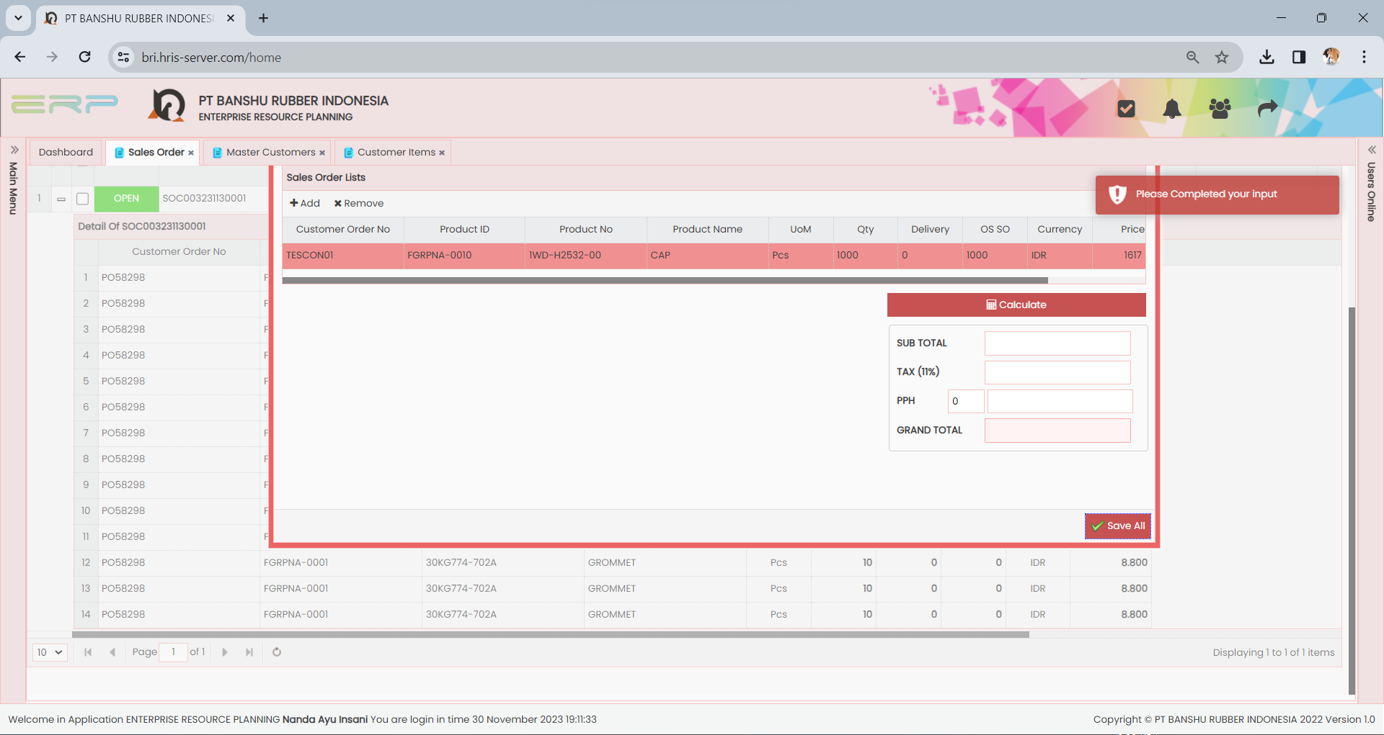
2-Dec-23 | 1 | Proses klik button calculate kalau bisa dihilangkan saja, ganti dengan saat "Save All" proses hitungnya. Dan tidak close otomatis.

 | 2 | Untuk fasilitas upload harap bisa auto calculate, sehingga tidak perlu ada step calculate manual setelah upload.
 |  | TAX ambil dari master customer.
 |  | Tidak perlu ada PPH (kalaupun ada dinolkan saja)

 | 3 | Area navigasi (di semua modul) seting default di area bawah saja meskipun datanya kosong. (atur heigh table-nya)

Generate MPS
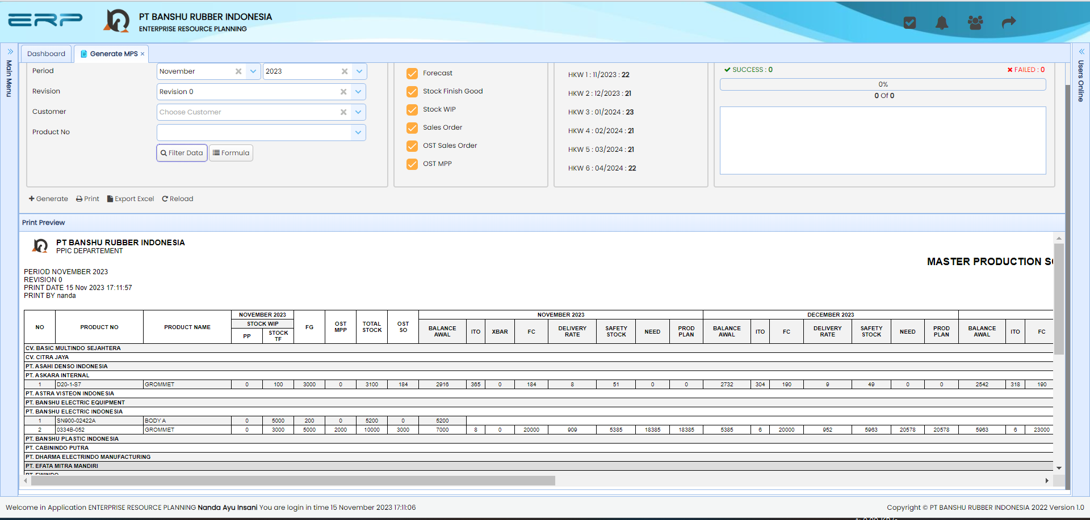
Testing Date | No | Problem | Capture | Status
15-Nov-23 | 1 | Pada saat proses generate, progress bar menunjukkan uploading data xx of 317. Dari manakah nilai tersebut berasal?
 | 2 | Tampilan form saat "Filter Data" dan hasil Generate masih berantakan.

